扰动函数实验
有扰动函数 | 无扰动函数
835 | 819
825 | 830
777 | 767
783 | 845
837 | 822
HashMap扰动函数测试
850 | 827
828 | 807
800 | 752
828 | 843
825 | 821
832 | 828
832 | 820
862 | 836
792 | 808
785 | 784
817 | 836
798 | 815
809 | 774
767 | 823
851 | 782
796 | 820 | 无扰动函数 |  | 索引位置 | 有扰动函数 |  | 索引位置
760 | 827 | 最大值 | 881 | 36 | 最大值 | 888 | 23 | 最大值左移
888 | 856 | 最小值 | 752 | 8 | 最小值 | 728 | 56 | 最小值右移
804 | 861 | 均值 | 812.3125 |  | 均值 | 812.3125 |  | 均值几乎一致
840 | 796 | 总和 | 103976 |  | 总和 | 103976
815 | 772 | 方差 | 897.27734375 |  | 方差 | 648.43359375
867 | 832 | 均方差 | 30.072288235 |  | 均方差 | 25.564416091 |  | 标准差越小，数据点越集中
813 | 784
838 | 783
803 | 797
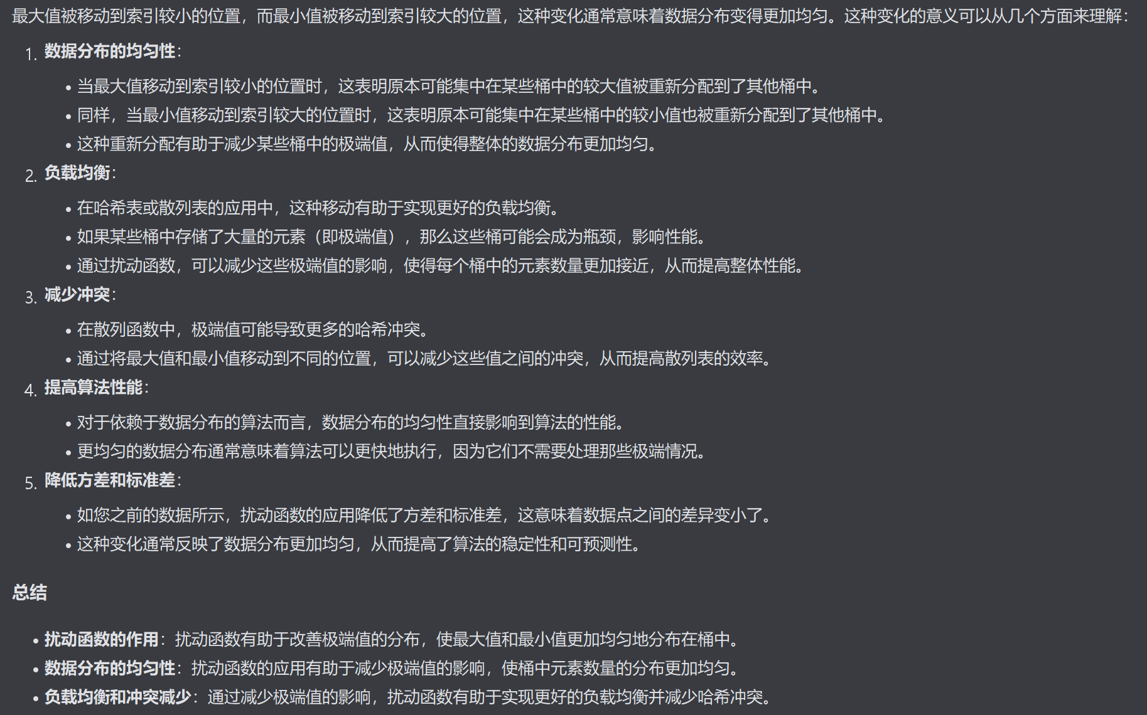
835 | 798
813 | 796
838 | 818
797 | 791
855 | 811
852 | 881
789 | 801
810 | 845
833 | 819
841 | 814
812 | 813
881 | 818
817 | 822
821 | 816
823 | 805
873 | 821
778 | 798
767 | 794
814 | 792
741 | 813
756 | 839
763 | 762
839 | 827
832 | 841
799 | 820
816 | 787
728 | 839
824 | 807
803 | 841
815 | 758
749 | 757
815 | 778
748 | 802
821 | 787
798 | 778
845 | 808
796 | 823
820 | 830
817 | 832
823 | 812
803 | 810
801 | 854
784 | 803
834 | 812
793 | 780
824 | 823
823 | 818
792 | 795
832 | 773
801 | 832
822 | 785
871 | 789
765 | 822
831 | 818
803 | 765
808 | 767
792 | 826
778 | 762
766 | 793
847 | 794
837 | 809
797 | 809
775 | 842
812 | 867
858 | 815
815 | 798
798 | 776
784 | 830
811 | 817
779 | 814
793 | 817
796 | 839
791 | 797
790 | 799
797 | 843
851 | 839
836 | 818
864 | 771
847 | 840
811 | 820
821 | 859
807 | 833
814 | 803
794 | 840
774 | 821
839 | 840
845 | 825
778 | 814
776 | 821
841 | 808
785 | 860
857 | 795
805 | 782
792 | 831
808 | 840
849 | 834
813 | 789
812 | 839

812.3125

